Sheet1
하이온 하이쉘 1.5T 카드수납 케이스
STI : 02 6673 4900 , Fax : 02 6406 6543
배송주소:
제품명 | 하이온 하이쉘 1.5T 카드수납 케이스
이미지 | 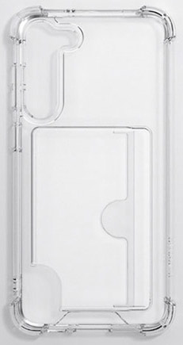 | 이미지
기종/색상 | 클리어 | 기종/색상 | 클리어
아이폰XR |  | 갤럭시A32 LTE(A325)
아이폰11 |  | 갤럭시A32 5G(A326)
아이폰12 PRO MAX |  | 갤럭시A42(A426)
아이폰13 PRO |  | 갤럭시A52(A526)
아이폰14 PLUS |  | 갤럭시A82(A826)
아이폰14 PRO |  | 갤럭시A13(A135)
아이폰15 |  | 갤럭시A23(A235)
아이폰15 PLUS |  | 갤럭시A33(A336)
아이폰15 PRO |  | 갤럭시A53(A536)
아이폰15 PRO MAX |  | 갤럭시A24(A245)
갤럭시S22울트라(S908) |  | 갤럭시A34(A346)
갤럭시S23울트라(S918) |  | 갤럭시A54(A546)
갤럭시S24플러스(S926) |  | 갤럭시M23(M235)
갤럭시S24울트라(S928) |  | 갤럭시M33(M336)
갤럭시노트20울트라(N986) |  | 갤럭시M53(M536)
갤럭시A22(A226)

